Gráfico 1.8.2-9
CES. Informe de Situación Económica y Social de Castilla y León en 2021 | CES. Informe de Situación Económica y Social de Castilla y León en 2022

Grafico 1.8.2-9 | Gráfico 1.8.2-9
Presupuestos iniciales, créditos definitos y obligaciones reconocidas de los ayuntamientos de Castilla y León, 2013-2020 | Presupuestos iniciales, créditos definitivos y obligaciones reconocidas de los ayuntamientos
(miles de euros) | de Castilla y León, 2014-2021
 | Presupuesto inicial | Créditos definitivos | Obligaciones reconocidas netas
2013 | 2,209.30 | 2,462.53 | 2,067.08
2014 | 2,230.00 | 2,617.00 | 2,243.85
2015 | 2,260.02 | 2,220.81 | 2,220.81
2016 | 2,307.73 | 2,190.72 | 2,190.72
2017 | 2,348.46 | 2,263.37 | 2,263.37
2018 | 2,410.12 | 2,330.28 | 2,330.28
2019 | 2,439.35 | 2,996.97 | 2,445.48
2020 | 2,500.98 | 2,986.22 | 2,258.99
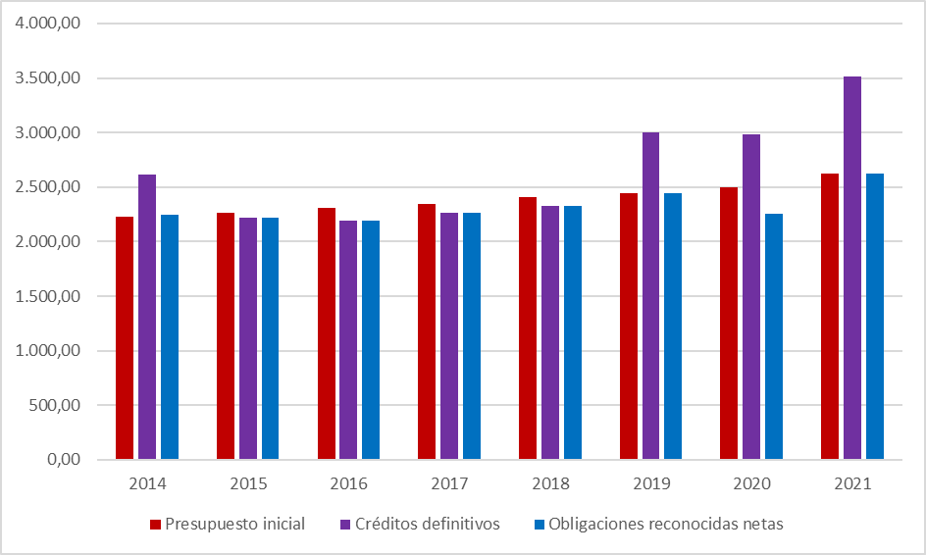

 | Fuente: Elaboración propia con datos del Ministerio de Hacienda y Función Pública.

Fuente: Elaboración propia con datos del Ministerio de Hacienda y Función Pública.

Hoja1
 | Presupuesto inicial | Créditos definitivos | Obligaciones reconocidas netas
2010 | 2,954.22 |  | 2,760.47
2011 | 2,594.98 |  | 2,449.42
2012 | 2,362.39 |  | 2,200.27
 | Presupuesto inicial | Créditos definitivos | Obligaciones reconocidas netas
2013 | 2,209.30 | 2,462.53 | 2,067.08
2014 | 2,230.00 | 2,617.00 | 2,243.85
2015 | 2,260.02 | 2,220.81 | 2,220.81
2016 | 2,307.73 | 2,190.72 | 2,190.72
2017 | 2,348.46 | 2,263.37 | 2,263.37
2018 | 2,410.12 | 2,330.28 | 2,330.28
2019 | 2,439.35 | 2,996.97 | 2,445.48
2020 | 2,500.98 | 2,986.22 | 2,258.99
2021 | 2,622.96 | 3,510.74 | 2,623.89

 | Presupuesto inicial | Créditos definitivos | Obligaciones reconocidas netas
2013 | 2,209 | 2,463 | 2,067
2014 | 2,230,001 | 2,617,000 | 2,243,847
2015 | 2,260,019 | 2,598,370 | 2,220,814
2016 | 2,307,728 | 2,656,365 | 2,190,718
2017 | 2,348,462 | 2,772,718 | 2,263,368
2018 | 2,410,116 | 2,954,563 | 2,330,279
2019 | 2,439,352 | 2,996,974 | 2,445,478
2020 | 2,500,975 | 2,986,225 | 2,258,986
2021 | 2,622,962 | 3,510,739 | 2,623,892

2021

Cap. | Gastos |  | Presupuesto | Créditos | Obligaciones
 |  |  | Inicial | Definivos | Reconocidas
 |  |  |  |  | Netas
 |  |  |  |  |  | 2,622,961.88 | 3,510,739.03 | 2,623,891.50
1 | Gastos de personal |  | 918,205 | 994,410 | 908,207
2 | Gastos corrientes en bienes y servicios |  | 937,620 | 1,007,154 | 835,177 | 2,622.96 | 3,510.74 | 2,623.89
3 | Gastos financieros |  | 10,417 | 12,344 | 9,100
4 | Transferencias corrientes |  | 189,590 | 236,445 | 194,340
5 | Fondo de contingencia |  | 7,794 | 3,698 | 0
 | Operaciones Corrientes |  | 2,063,626 | 2,254,051 | 1,946,823
6 | Inversiones reales |  | 450,356 | 994,106 | 452,842
7 | Transferencias de capital |  | 32,370 | 59,295 | 26,463
 | Operaciones de Capital |  | 482,726 | 1,053,401 | 479,305
 | Operaciones no Financieras |  | 2,546,352 | 3,307,452 | 2,426,128
8 | Activos financieros |  | 3,720 | 9,798 | 7,468
9 | Pasivos financieros |  | 72,889 | 193,489 | 190,295
 | Operaciones Financieras |  | 76,610 | 203,287 | 197,764

 | Total gastos |  | 2,622,962 | 3,510,739 | 2,623,892

